DELIVERY
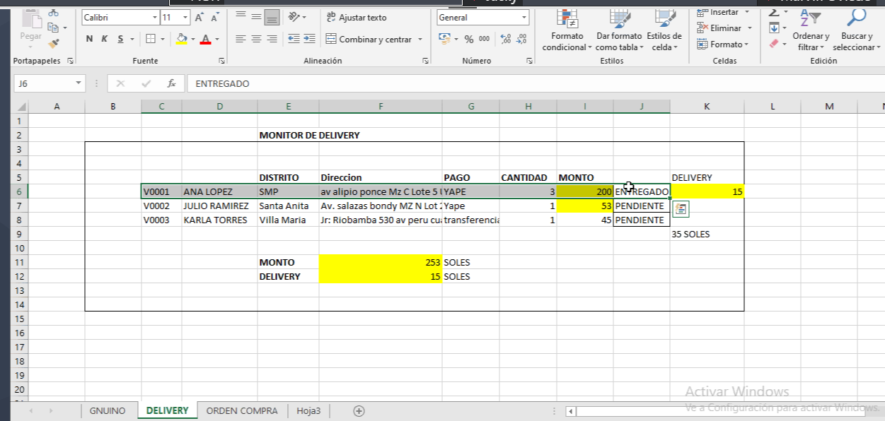
ASIGNACION DE EMPLEADO DELIVERY

HACER UN GET DE LAS ORDENES DE VENTAS PENDIENTES DONDE EL DELIVERY TENDRA UN BOTON DE ESTADO DE ENTREGADO O SIN ENTREGAR
ESTE LISTADO SOLO LO VERA EL DELIVERY QUE AH SIDO ASIGNADO EN LA VENTANA PRE-DELIVERY
CREAR UNA TABLA ESTADO DELIVERY: ENTREGADO, RECHAZADO
SI EL DELIVERY RECHAZA EL PEDIDO LA ORDEN PASA A UN ESTADO ANULADO

